Лист1
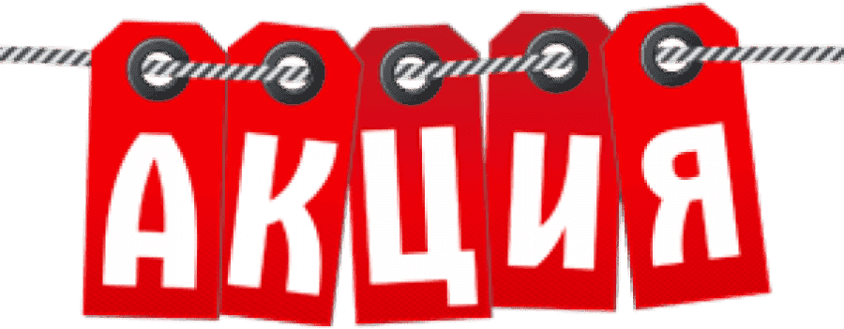 |  |  | Желтым цветом отмечено количество менее 5 |  |  | Зеленым цветом отмечено количество больше 5 |  |  |  |  |  |  |  | Стараяцена | Новая цена | -р.
Корректирующее бельё
 | 500 | цвет | XL | XXL | 3XL | 4XL |  |  |  |  |  |  | 0 | 644р. | 90р. | -р.
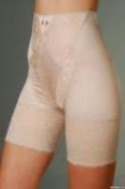
 |  | черный
 |  | бежевый
 |  | Высокие утягивающие трусы, имеют корректирующий эффект в области талии и живота. Идеально подходят для повседневной носки. Состав: 92% полиамид, 8% эластан
 |  | Посмотреть большую фотографию на сайте
 | 502 | цвет | L | XL | XXL | 3XL | 4XL |  |  |  |  |  | 0 | 644р. | 90р. | -р.
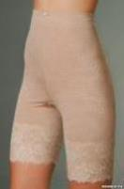
 |  | черный
 |  | бежевый
 |  | Высокие утягивающие трусы, имеют корректирующий эффект в области талии и живота. Идеально подходят для повседневной носки. Состав: 92% полиамид, 8% эластан
 |  | Посмотреть большую фотографию на сайте
 | 504 | цвет | L | XL | 2XL | 3XL | 4XL |  |  |  |  |  | 0 | 644р. | 150р. | -р.
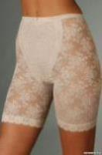
 |  | черный
 |  | бежевый
 |  | Высокие утягивающие трусы, имеют корректирующий эффект в области талии и живота. Идеально подходят для повседневной носки. Состав: 92% полиамид, 8% эластан
 |  | Посмотреть большую фотографию на сайте
 | 505 | цвет | XL | XXL | XXXL | 4XL |  |  |  |  |  |  | 0 | 514р. | 90р. | -р.
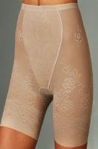
 |  | слива
 |  | бежевый
 |  | сливовый
 |  | Высокие утягивающие трусы, имеют корректирующий эффект в области талии и живота. Идеально подходят для повседневной носки. Состав: 92% полиамид, 8% эластан
 |  | Посмотреть большую фотографию на сайте
 | 507 | цвет | L | XL | XXL |  |  |  |  |  |  |  | 0 | 514р. | 90р. | -р.
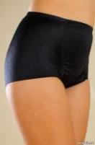
 |  | черный
 |  | бежевый
 |  | Утягивающие трусы, имеют корректирующий эффект в области талии и живота. Идеально подходят для повседневной носки. Состав: 92% полиамид, 8% эластан
 |  | Посмотреть большую фотографию на сайте
 | 508 | цвет | L | XL | XXL |  |  |  |  |  |  |  | 0 | 514р. | 150р. | -р.
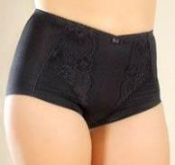
 |  | черный
 |  | бежевый
 |  | Утягивающие трусы, имеют корректирующий эффект в области талии и живота. Идеально подходят для повседневной носки. Состав: 92% полиамид, 8% эластан
 |  | Посмотреть большую фотографию на сайте
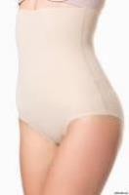 9506 | 521 | цвет | M(46) | L(48) | XL(50) | 2XL(52) | 3XL(54) | 4XL(56) | 5XL(58) | 6XL(60) | 6XL(60) | 6XL(60) | 0 | 514р. | 150р. | -р.
 |  | черный
 |  | бежевый
 |  | Корректирующие трусы-слип из микрофибры с высокой талией(под грудь), с поясом на силиконовой основе для идеального прилегания и с х/б ластовицей. Дополнительное усиление в области талии. Корректируют линию талии, подтягивают живот, моделируют зону ягодиц. Благодаря проклеенным плоским срезам, края трусов не видны через одежду. Состав: 92% полиамид, 8% эластан |  |  |  |  |  |  |  |  |  |  | 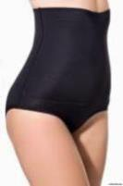
 |  | Посмотреть большую фотографию на сайте
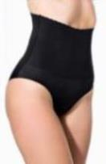 8387 | 522 | цвет | L | XL(46) | XXL(48) | 3XL(50) |  |  |  |  |  |  | 0 | 514р. | 90р. | -р.
 |  | черный
 |  | бежевый
 |  | Корректирующие трусы-слип из микрофибры с высокой талией, с фигурным поясом на силиконовой основе для идеального прилегания и с х/б ластовицей. Дополнительное усиление в области талии. Корректируют линию талии, подтягивают живот, моделируют зону ягодиц. Благодаря проклеенным плоским срезам, края трусов не видны через одежду. Состав: 92% полиамид, 8% эластан |  |  |  |  |  |  |  |  |  |  | 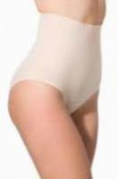
 |  | Посмотреть большую фотографию на сайте
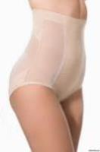 8274/8274-1 | 523 | цвет | L(46) | XL(48) | XXL(50) | 3XL(52) | 4XL(54) | 5XL(56) |  |  |  |  | 0 | 514р. | 150р. | -р.
 |  | черный
 |  | бежевый
 |  | Корректирующие трусы-слип из сетки/сетки эмитирующей кружево с высокой талией(под грудь), с поясом на силиконовой основе для идеального прилегания и с х/б ластовицей. Корректируют линию талии, подтягивают живот. Благодаря проклеенным плоским срезам, края трусов не видны через одежду. Состав: 92% полиамид, 8% эластан |  |  |  |  |  |  |  |  |  |  | 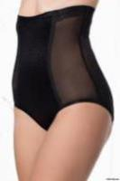
 |  | Посмотреть большую фотографию на сайте
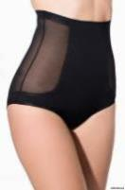 9560/9557 | 524 | цвет | M(46) | L(48) | XL(50) | 3XL(54) | 4XL(56) | 5XL(58) |  |  |  |  | 0 | 514р. | 150р. | -р.
 |  | черный
 |  | бежевый
 |  | Корректирующие трусы-слип из сетки с высокой талией, с поясом на силиконовой основе для идеального прилегания и с х/б ластовицей. Дополнительное усиление в области талии. Корректируют линию талии, подтягивают живот. Благодаря проклеенным плоским срезам, края трусов не видны через одежду. Состав: 92% полиамид, 8% эластан |  |  |  |  |  |  |  |  |  |  | 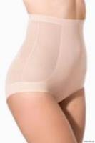
 |  | Посмотреть большую фотографию на сайте
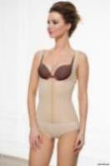 9517 | 526 | цвет | XL/2XL(48-50) |  | 3XL/4XL(50-52) |  | 5XL/6XL(54-56) |  |  |  |  |  | 0 | 773р. | 150р. | -р.
 |  | черный
 |  | бежевый
 |  | Корректирующий топ из микрофибры. Открытая зона декольте приподнимает грудь снизу и по бокам, позволяя отдельно подобрать бюстгальтер. Дополнительное усиление в области талии и спины корректирует линию талии, подтягивает живот и обеспечивают идеальную осанку. Застежка спереди регулируется. Спинка оснащена дополнительными продольными усилениями-пластичными каркасами, создающими поддержку боковых мышц. Благодаря проклеенным плоским срезам, края топа не видны через одежду. Состав: 92% полиамид, 8% эластан |  |  |  |  |  |  |  |  |  |  | 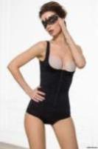
 |  | Посмотреть большую фотографию на сайте
 | 569 | цвет | 4XL | 5XL |  |  |  |  |  |  |  |  | 0 | 514р. | 250р. | -р.
 |  | бежевый
 |  | черный
 |  | Трусы Mia-Mella Состав: 92% полиамид, 8% эластан
 |  | Посмотреть большую фотографию на сайте
7815 | 578 | цвет | M | L | XL | 2XL | 3XL |  |  |  |  |  | 0 | 773р. | 90р. | -р.
 |  | бежевый
 |  | черный
 |  | Утягивающее боди превосходно корректирует недостатки фигуры, создавая привлекательный силуэт. Состав: 92% полиамид, 8% эластан |  |  |  |  |  |  |  |  |  |  | 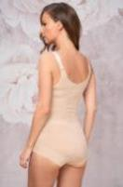
 |  | Посмотреть большую фотографию на сайте
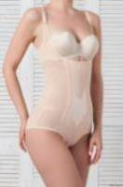 7807 | 618 | цвет | M(44) | L(46) | XL(48) | XXL(50) | 3XL(52) |  |  |  |  |  | 0 | 773р. | 250р. | -р.
 |  | телесный
 |  | серый
 |  | черный
 |  | Корректирующее боди из плотной эластичной сетки с кружевом в ретро стиле. Открытая зона декольте приподнимает грудь снизу и по бокам, позволяя отдельно подобрать бюстгальтер. С изнаночной стороны область живота усилена подкладкой из хлопка с аппликацией для легкого массажного эффекта. Бретели и застежка на ластовице регулируются. Подтягивает живот, создает идеальный силуэт. Состав: 92% полиамид, 8% эластан |  |  |  |  |  |  |  |  |  |  | 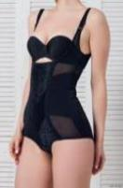
 |  | Посмотреть большую фотографию на сайте
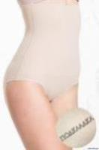 9539 | 621 | цвет | XL | XXL | 3XL |  |  |  |  |  |  |  | 0 | 644р. | 90р. | -р.
 |  | бежевый
 |  | черный
 |  | Моделирующие трусы-слип из микрофибры с высокой талией, с поясом на силиконовой основе для идеального прилегания. С изнаночной стороны трусы полностью на подкладке из хлопка. Благодаря проклеенным плоским срезам, края трусов не видны через одежду. Состав: 92% полиамид, 8% эластан
 |  | Посмотреть большую фотографию на сайте
 | 638 | цвет | L | XL | 2XL | 3XL |  |  |  |  |  |  | 0 | 127р. | 90р. | -р.
 |  | красный
 |  | сиреневый
 |  | Трусы Mia-Mella Состав: 92% полиамид, 8% эластан
 |  | Посмотреть большую фотографию на сайте
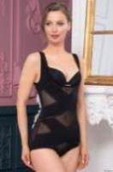 9542 | 640 | цвет | XL | XXL | 3XL |  |  |  |  |  |  |  | 0 | 773р. | 250р. | -р.
 |  | бежевый
 |  | черный
 |  | Корректирующее боди из плотной эластичной сетки. Открытая зона декольте приподнимает грудь снизу и по бокам, позволяя отдельно подобрать бюстгальтер. С изнаночной стороны дополнительное усилинее переда и спинки.Широкие бретели обеспечивают комфорт и удобную посадку при носке. Застежка на ластовице регулируется, подкладка ластовицы выполнена из х/б полотна. Состав: 92% полиамид, 8% эластан |  |  |  |  |  |  |  |  |  |  | 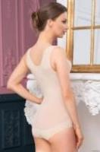
 |  | Посмотреть большую фотографию на сайте
9547 | 641 | цвет | 3XL | 4XL | 5XL |  |  |  |  |  |  |  | 0 | 385р. | 90р. | -р.
 |  | бежевый
 |  | черный
 |  | Корректирующие трусы-слип из хлопкового трикотажного полотна, декорированные кружевом, с х/б ластовицей. Передняя деталь усилена подкладкой. Вертикальные косточки обеспечивают комфортную посадку и прилегание. Состав: 90% хлопок, 10% эластан |  |  |  |  |  |  |  |  |  |  | 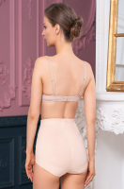
 |  | Посмотреть большую фотографию на сайте
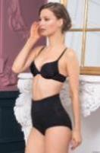 9541 | 644 | цвет | 3XL | 4XL | 5XL |  |  |  |  |  |  |  | 0 | 514р. | 90р. | -р.
 |  | бежевый
 |  | черный
 |  | Трусы женские из хлопкового трикотажного полотна с перфорацией. Область живота дополнительно усилена. Вертикальные косточки спереди и на спинке обеспечивают комфортную посадку и прилегание. Подкладка ластовицы из хлопка. Состав: 90% хлопок, 10%эластан |  |  |  |  |  |  |  |  |  |  | 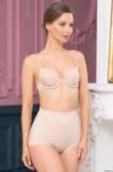
 |  | Посмотреть большую фотографию на сайте
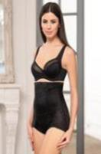 8847 | 696 | цвет | XL | 2XL | 3XL |  |  |  |  |  |  |  | 0 | 514р. | 90р. | -р.
 |  | бежевый
 |  | черный
 |  | Высокие утягивающие трусы, имеют корректирующий эффект в области талии и живота. Идеально подходят для повседневной носки. Состав: 92% полиамид, 8% эластан
 |  | Посмотреть большую фотографию на сайте
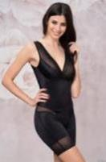 8801 | 697 | цвет | L | XL | 2XL |  |  |  |  |  |  |  | 0 | 902р. | 250р. | -р.
 |  | бежевый
 |  | черный
 |  | Утягивающее боди превосходно корректирует недостатки фигуры, создавая привлекательный силуэт. Состав: 92% полиамид, 8% эластан
 |  | Посмотреть большую фотографию на сайте
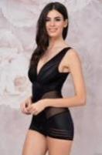 8807 | 698 | цвет | M | L | XL | 2XL | 3XL |  |  |  |  |  | 0 | 902р. | 250р. | -р.
 |  | бежевый
 |  | черный
 |  | Утягивающее боди превосходно корректирует недостатки фигуры, создавая привлекательный силуэт. Состав: 92% полиамид, 8% эластан |  |  |  |  |  |  |  |  |  |  | 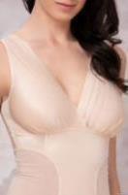
 |  | Посмотреть большую фотографию на сайте
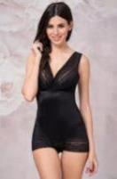 1825 | 699 | цвет | M | L | XL | 2XL | 3XL |  |  |  |  |  | 0 | 902р. | 90р. | -р.
 |  | бежевый
 |  | черный
 |  | Утягивающее боди превосходно корректирует недостатки фигуры, создавая привлекательный силуэт. Состав: 92% полиамид, 8% эластан
 |  | Посмотреть большую фотографию на сайте
8839 | 712 | цвет | L | XL | 2XL | 3XL |  |  |  |  |  |  | 0 | 902р. | 250р. | -р.
 |  | бежевый
 |  | черный
 |  | Утягивающее боди превосходно корректирует недостатки фигуры, создавая привлекательный силуэт. Состав: 92% полиамид, 8% эластан |  |  |  |  |  |  |  |  |  |  | 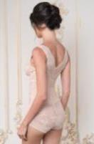
 |  | Посмотреть большую фотографию на сайте
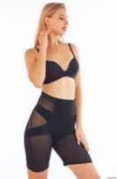 9575 | 751 | цвет | 3XL | 4XL | 5XL |  |  |  |  |  |  |  | 0 | 644р. | 90р. | -р.
 |  | бежевый
 |  | черный
 |  | Высокие утягивающие трусы, имеют корректирующий эффект в области талии и живота. Идеально подходят для повседневной носки. Состав: 92% полиамид, 8% эластан |  |  |  |  |  |  |  |  |  |  | 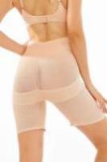
 |  | Посмотреть большую фотографию на сайте
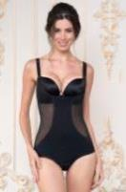 8405 | 752 | цвет | 2XL | 3XL | 4XL | 5XL |  |  |  |  |  |  | 0 | 773р. | 90р. | -р.
 |  | бежевый
 |  | черный
 |  | Утягивающее боди превосходно корректирует недостатки фигуры, создавая привлекательный силуэт. Состав: 92% полиамид, 8% эластан |  |  |  |  |  |  |  |  |  |  | 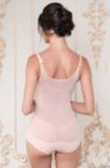
 |  | Посмотреть большую фотографию на сайте
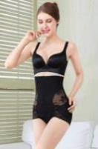 8821 | 754 | цвет | XL | 2XL | 3XL |  |  |  |  |  |  |  | 0 | 644р. | 90р. | -р.
 |  | бежевый
 |  | черный
 |  | Высокие утягивающие трусы, имеют корректирующий эффект в области талии и живота. Идеально подходят для повседневной носки. Состав: 92% полиамид, 8% эластан
 |  | Посмотреть большую фотографию на сайте
2490077 | 761 | цвет | XL | 2XL | 3XL |  |  |  |  |  |  |  | 0 | 773р. | 250р. | -р.
 |  | бежевый
 |  | черный
 |  | Цельновязанное (бесшовное) корректирующее боди из мягкой микрофибры. Открытая зона декольте приподнимает грудь снизу и по бокам, позволяя отдельно подобрать бюстгальтер. Дополнительное усиление в области талии корректирует линию талии, подтягивает живот. Широкие бретели обеспечивают комфорт и удобную посадку при носке.Застежка на ластовице регулируются. Состав: 92% полиамид, 8% эластан * Замины на изделии, образующиеся в результате упаковки и хранения в сложенном виде, не являются дефектом и устраняются после стирки. Бесшовные изделия обладают повышенной эластичностью. Внешний вид изделия может выглядеть несоответствующим указанному размеру, это связано с повышенной эластичностью полотна, на фигуре изделие растягивается. |  |  |  |  |  |  |  |  |  |  |  |  | 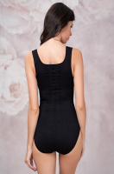
 |  | Посмотреть большую фотографию на сайте
O108 | 762 | цвет | S/M |  |  |  |  |  |  |  |  |  | 0 | 514р. | 150р. | -р.
 |  | бежевый
 |  | черный
 |  | Цельновязанный (бесшовный) корректирующий топ из мягкой микрофибры. Открытая зона декольте приподнимает грудь снизу и по бокам, позволяя отдельно подобрать бюстгальтер. Дополнительное усиление в области талии корректирует линию талии, подтягивает живот. Широкие бретели обеспечивают комфорт и удобную посадку при носке. Состав: 92% полиамид, 8% эластан * Замины на изделии, образующиеся в результате упаковки и хранения в сложенном виде, не являются дефектом и устраняются после стирки. Бесшовные изделия обладают повышенной эластичностью. Внешний вид изделия может выглядеть несоответствующим указанному размеру, это связано с повышенной эластичностью полотна, на фигуре изделие растягивается.
 |  | Посмотреть большую фотографию на сайте
2120254 | 763 | цвет | XL | 2XL | 3XL |  |  |  |  |  |  |  | 0 | 514р. | 150р. | -р.
 |  | бежевый
 |  | черный
 |  | Цельновязанный (бесшовный) корректирующий пояс из мягкой микрофибры. Разная эластичность обеспечивает поддержку и комфорт во время носки. Состав: 92% полиамид, 8% эластан * Замины на изделии, образующиеся в результате упаковки и хранения в сложенном виде, не являются дефектом и устраняются после стирки. Бесшовные изделия обладают повышенной эластичностью. Внешний вид изделия может выглядеть несоответствующим указанному размеру, это связано с повышенной эластичностью полотна, на фигуре изделие растягивается. |  |  |  |  |  |  |  |  |  |  | 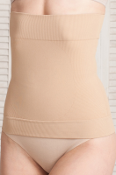
 |  | Посмотреть большую фотографию на сайте
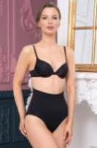 2297/2298 | 764 | цвет | XL | 2XL | 3XL | 4XL | 5XL |  |  |  |  |  | 0 | 514р. | 150р. | -р.
 |  | бежевый
 |  | черный
 |  | Бесшовные трусы-слип из мягкой микрофибры с высокой посадкой. Состав: 92% полиамид, 8% эластан * Замины на изделии, образующиеся в результате упаковки и хранения в сложенном виде, не являются дефектом и устраняются после стирки. Бесшовные изделия обладают повышенной эластичностью. Внешний вид изделия может выглядеть несоответствующим указанному размеру, это связано с повышенной эластичностью полотна, на фигуре изделие растягивается. |  |  |  |  |  |  |  |  |  |  | 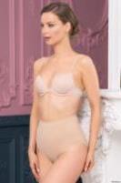 |  | 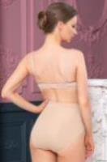 | 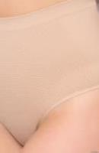
 |  | Посмотреть большую фотографию на сайте
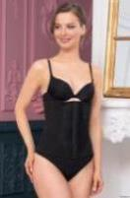 3141 | 766 | цвет | L | XL | 2XL |  |  |  |  |  |  |  | 0 | 514р. | 150р. | -р.
 |  | бежевый
 |  | черный
 |  | Корректирующий пояс из эластичной сетки, декорированный кружевом. Пояс на подкладке из хлопкового трикотажного полотна, что обеспечивает мягкость и "дышащий эффект". Пояс укреплен вертикальными косточками по всей окружности изделия. Верхняя и нижняя части пояса плотно прилегают к телу благодаря эластичной тесьме. Фронтальная застежка на крючках регулируется. Состав: ткани верха:92% полиамид, 8% эластан подкладки: 90% хлопок, 10% эластан. |  |  |  |  |  |  |  |  |  |  | 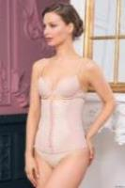 |  | 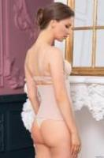 | 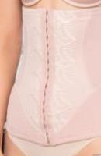
 |  | Посмотреть большую фотографию на сайте
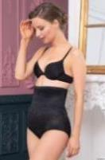 7801(7808) | 767 | цвет | 3XL | 4XL | 5XL |  |  |  |  |  |  |  | 0 | 514р. | 90р. | -р.
 |  | бежевый
 |  | черный
 |  | Корректирующие трусы-слип из деликатной эластичной ткани с ажурным рисунком, с х/б ластовицей. Дополнительное усиление в области талии корректирует талию, подтягивает живот. Вертикальные косточки обеспечивают комфортную посадку и прилегание. Состав: 92% полиамид, 8% эластан |  |  |  |  |  |  |  |  |  |  | 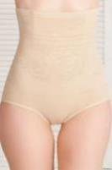 |  | 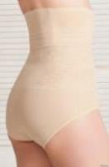
 |  | Посмотреть большую фотографию на сайте
8323 | 768 | цвет | XL | 2XL | 3XL | 4XL | 5XL |  |  |  |  |  | 0 | 514р. | 90р. | -р.
 |  | бежевый
 |  | черный
 |  | Корректирующие трусы-слип из эластичной сетки, декорированные кружевом, с х/б ластовицей. Дополнительное усиление в области живота, подтягивает живот. Вертикальные косточки обеспечивают комфортную посадку и прилегание. Состав: 92% полиамид, 8% эластан
 |  | Посмотреть большую фотографию на сайте
9951 | 772 | цвет | XL | 2XL | 3XL |  |  |  |  |  |  |  | 0 | 773р. | 90р. | -р.
 |  | бежевый
 |  | черный
 |  | Утягивающее боди превосходно корректирует недостатки фигуры, создавая привлекательный силуэт. Состав: 92% полиамид, 8% эластан
 |  | Посмотреть большую фотографию на сайте
8816 | 801 | цвет | M | L | XL | 2XL | 3XL |  |  |  |  |  | 0 | 644р. | 90р. | -р.
 |  | бежевый
 |  | черный
 |  | Высокие утягивающие трусы, имеют корректирующий эффект в области талии и живота. Идеально подходят для повседневной носки. Состав: 92% полиамид, 8% эластан
 |  | Посмотреть большую фотографию на сайте
8804 | 804 | цвет | M | L | XL | 2XL | 3XL |  |  |  |  |  | 0 | 644р. | 250р. | -р.
 |  | бежевый
 |  | черный
 |  | Утягивающее боди превосходно корректирует недостатки фигуры, создавая привлекательный силуэт. Состав: 92% полиамид, 8% эластан
 |  | Посмотреть большую фотографию на сайте
 | 810 | цвет | XL | 2XL | 3XL |  |  |  |  |  |  |  | 0 | 127р. | 50р. | -р.
 |  | бежевый
 |  | черный
 |  | розовый
 |  | сирень
 |  | серый
 |  | Трусы Mia-Amore Состав: 92% полиамид, 8% эластан
 |  | Посмотреть большую фотографию на сайте
2212 | 874 | цвет | FREE |  |  |  |  |  |  |  |  |  | 0 | 127р. | 50р. | -р.
 |  | бежевый
 |  | белый
 |  | бирюзовый
 |  | лаванда
 |  | мокко
 |  | пудра
 |  | темно-синий
 |  | серый
 |  | черный
 |  | Корректирующие трусы-слип из трикотажного полотна, декорированные кружевом, с х/б ластовицей. Состав: 76% нейлон, 24% спандекс
 |  | Посмотреть большую фотографию на сайте
9567 | 875 | цвет | M | L | XL |  |  |  |  |  |  |  | 0 | 127р. | 50р. | -р.
 |  | бежевый
 |  | белый
 |  | пудра
 |  | серый
 |  | темно-синий
 |  | бежевый
 |  | белый
 |  | лаванда
 |  | темно-синий
 |  | черный
 |  | Трусы-стринги из эластичного трикотажного полотна с перфорацией, с х/б ластовицей. Благодаря проклеенным плоским срезам, края трусов не видны через одежду. Состав: 92% полиамид, 8% эластан
 |  | Посмотреть большую фотографию на сайте
9508 | 876 | цвет | M | L | XL |  |  |  |  |  |  |  | 0 | 127р. | 50р. | -р.
 |  | шампань
 |  | бежевый
 |  | белый
 |  | лаванда
 |  | черный
 |  | темно-синий
 |  | Трусы-стринги из эластичного трикотажного полотна, с х/б ластовицей. Благодаря проклеенным плоским срезам, края трусов не видны через одежду. Состав: 92% полиамид, 8% эластан
 |  | Посмотреть большую фотографию на сайте
7811 | 879 | цвет | XL | 2XL | 3XL |  |  |  |  |  |  |  | 0 | 385р. | 90р. | -р.
 |  | бежевый
 |  | черный
 |  | Корректирующие трусы из ажурного эластичного полотна, декорированы кружевом. Со средней посадкой, с х/б ластовицей. Дополнительное усиление в области талии подтягивает живот. Состав: 76% нейлон, 24% спандекс
 |  | Посмотреть большую фотографию на сайте
7810 | 880 | цвет | 3XL | 4XL | 5XL |  |  |  |  |  |  |  | 0 | 514р. | 90р. | -р.
 |  | бежевый
 |  | черный
 |  | Корректирующие шорты из ажурного эластичного полотна, декорированые кружевом. Со средней посадкой, с х/б ластовицей. Дополнительное усиление в области талии подтягивает живот. Вертикальные косточки обеспечивают комфортную посадку и прилегание. Состав: 76% нейлон, 24% спандекс
 |  | Посмотреть большую фотографию на сайте
8854 | 881 | цвет | L | XL | 2XL |  |  |  |  |  |  |  | 0 | 514р. | 150р. | -р.
 |  | бежевый
 |  | черный
 |  | Корректирующие шорты из эластичного полотна, с х/б ластовицей. Состав: 92% полиамид, 8% эластан
 |  | Посмотреть большую фотографию на сайте
8802 | 882 | цвет | L | XL | 2XL |  |  |  |  |  |  |  | 0 | 773р. | 150р. | -р.
 |  | бежевый
 |  | черный
 |  | Моделирующая грация из эластичного полотна. С изнаночной стороны область живота усилена эластичной сеткой с аппликацией для легкого массажного эффекта. Застежка на ластовице регулируются. Состав: 58% нейлон, 42% спандекс
 |  | Посмотреть большую фотографию на сайте
8806 | 883 | цвет | M | L | XL | 2XL | 3XL |  |  |  |  |  | 0 | 773р. | 250р. | -р.
 |  | бежевый
 |  | черный
 |  | Комбидресс из эластичного полотна. С изнаночной стороны область живота усилена эластичной сеткой с аппликацией для легкого массажного эффекта. Состав: 58% нейлон, 42% спандекс
 |  | Посмотреть большую фотографию на сайте
8401 | 884 | цвет | XL | 2XL | 3XL |  |  |  |  |  |  |  | 0 | 773р. | 150р. | -р.
 |  | бежевый
 |  | черный
 |  | Корректирующий комбидресс из микрофибры. Открытая зона декольте приподнимает грудь снизу и по бокам, позволяя отдельно подобрать бюстгальтер. Дополнительное усиление в области талии корректирует линию талии, подтягивает живот. Бретели регулируются. Благодаря проклеенным плоским срезам, края боди не видны через одежду. Состав: 92% полиамид, 8% эластан
 |  | Посмотреть большую фотографию на сайте
О160 | 886 | цвет | FREE |  |  |  |  |  |  |  |  |  | 0 | 773р. | 90р. | -р.
 |  | розовый
 |  | черный
 |  | Утягивающее боди превосходно корректирует недостатки фигуры, создавая привлекательный силуэт. Состав: 95% хлопок, 5% эластан
 |  | Посмотреть большую фотографию на сайте
9953 | 889 | цвет | L/XL | XXL/3XL | 4/5XL |  |  |  |  |  |  |  | 0 | 773р. | 250р. | -р.
 |  | бежевый
 |  | черный
 |  | Корректирующий топ из плотного эластичного полотна. Открытая зона декольте приподнимает грудь снизу и по бокам, позволяя отдельно подобрать бюстгальтер. Благодаря проклеенным плоским срезам, края топа не видны через одежду. Состав: 92% полиамид, 8% эластан
 |  | Посмотреть большую фотографию на сайте
3142 | 891 | цвет | L | XL | 2XL |  |  |  |  |  |  |  | 0 | 514р. | 90р. | -р.
 |  | бежевый
 |  | черный
 |  | Корректирующий пояс из эластичного трикотажного полотна. Пояс на подкладке из из плотной сетки укреплен вертикальными косточками по всей окружности изделия. Фронтальная застежка на крючках регулируется. Состав: ткани верха 92% полиамид, 8% эластан
 |  | Посмотреть большую фотографию на сайте
8746 | 892 | цвет | L | XL | 2XL |  |  |  |  |  |  |  | 0 | 256р. | 90р. | -р.
 |  | бежевый
 |  | черный
 |  | Высокие утягивающие трусы, имеют корректирующий эффект в области талии и живота. Идеально подходят для повседневной носки. Состав: ткани верха 92% полиамид, 8% эластан
 |  | Посмотреть большую фотографию на сайте
6815 | 897 | цвет | S | M | L | XL | 2XL | 3XL |  |  |  |  | 0 | 1,548р. | 450р. | -р.
 |  | телесный
 |  | черный
 |  | Утягивающий пояс хорошо облегает фигуру, подчеркивая естественные формы и равномерно сглаживая линии талии. Застежка спереди регулируется. Прочные материалы с высокой степенью эластичности, гарантируют комфорт длительной носки. Рекомендуется носить на нательное белье. Состав: 92% полиамид, 8% эластан
 |  | Посмотреть большую фотографию на сайте
O22 | 899 | цвет | L | XL | 2XL |  |  |  |  |  |  |  | 0 | 194р. | 90р. | -р.
 |  | бежевый
 |  | оранж
 |  | темно-серый
 |  | черный
 |  | Топ из мягкой дышащей ткани. Состав: 92% полиамид, 8% эластан
 |  | Посмотреть большую фотографию на сайте
 | 900 | цвет | S | M | L | XL | 2XL | 3XL | 4XL |  |  |  | 0 | 773р. | 250р. | -р.
 |  | бежевый
 |  | черный
 |  | Торсет Mia-Mella Состав: 92% полиамид, 8% эластан
 |  | Посмотреть большую фотографию на сайте
...

